Deluxe Pro
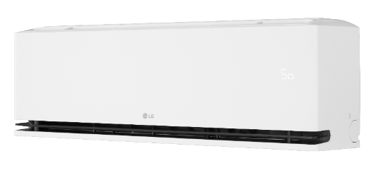





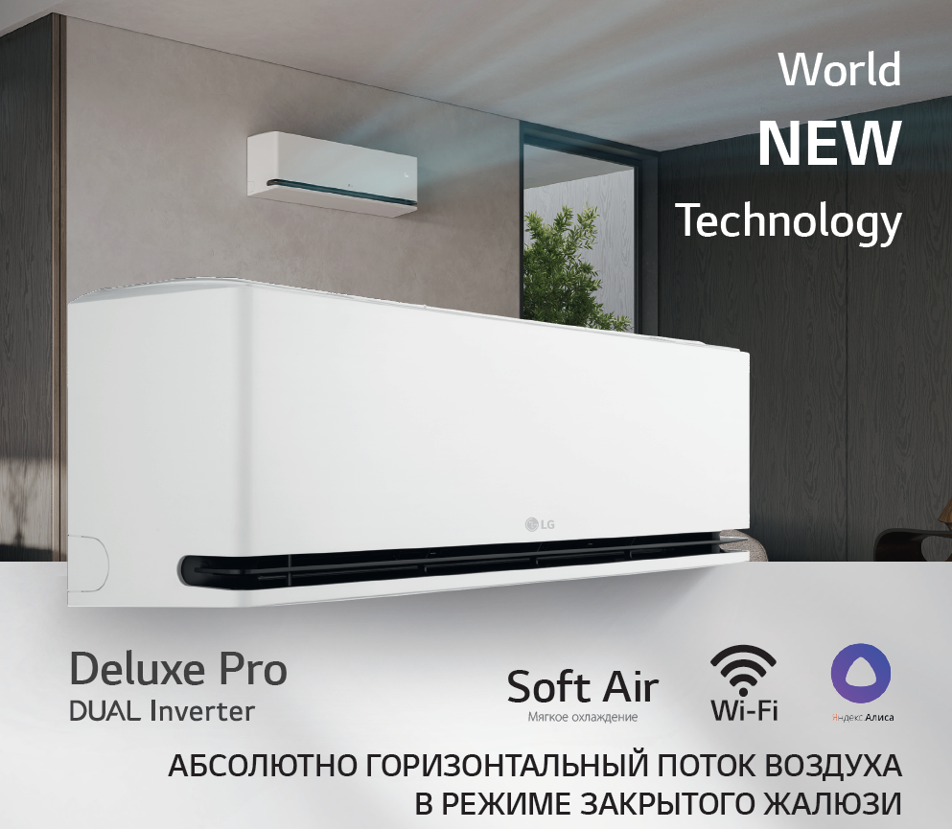
Прогрессивный стильный дизайн, матовый белый цвет
A+++/A++ — наивысшая сезонная энергоэффективность
Уровень шума от 19 дБ(А). Спокойный сон при работающем кондиционере
Режим Soft Air - мягкая подача воздуха через специальный дефлектор на фронтальной панели при полностью закрытых жалюзи
Два горизонтальных жалюзи
Freeze Cleaning - функция самоочистки теплообменника внутреннего блока замораживанием
Функция обнаружения открытых окон
Датчик влажности поддерживает комфортный уровень влажности
Plasmaster Ionizer – мощный большой ионизатор стерилизует воздух
Управление и самодиагностика через встроенный Wi-Fi модуль
Голосовое управление через Алису
4-х ступенчатый контроль энергопотребления и мониторинг энергопотребления
Двойные автоматические жалюзи. Контроль направления воздуха с пульта
Инверторный компрессор LG с двойным ротором. Мощная работа с максимальной эффективностью и тихая работа без вибрации
Защитное покрытие теплообменника наружного блока GOLD FIN
Гарантия от авторизованных сервисных центров LG: 1 год гарантии + 2 года бесплатного гарантийного сервиса с заменой запчастей.
10 лет гарантии на компрессор
Уникальная система монтажа. Удобно. Быстро. Полное прижимание внутреннего блока к стене
Низкий уровень шума
от 19 дБ(А)
Скрытый дисплей
Встроенный Wi-Fi
и самодиагностика
Покрытие Gold Fin
Компрессор LG с двойным ротором
Plasmaster Ioniser+
Soft Air
- мягкое охлаждение
Freeze Cleaning
- очистка замораживанием

2026-01-01 |  |  |  |  |  |  |  |  |  |  | Ваша скидка | 0%
Модель | НС-код блок | Наименование |  | Мощность, кВт |  | Уровень звукового давления ВБ | Класс энерго-эффектив-ности | Габариты блока (ДхВхГ), мм | Вес нетто, (кг) | РИЦ, руб. | Дилерская цена, руб. | Ваша спец. цена, руб.
 |  |  |  | охлаждение | нагрев
Deluxe Pro
9K | НС-1697689 | H09S1D.NS1R | внутренний блок | 2,50 (0,89 - 3,8) | 3,2 (0,65 - 4,9) | 19/27/35/40/47 | A+++/А++ | 895×307×235 | 11.0 | 89,990 | 74,119 | 74,119
 | НС-1697691 | H09S1D.U12R | наружный блок |  |  |  |  | 717×495×230 | 25.1
12K | НС-1697692 | H12S1D.NS1R | внутренний блок | 3,5 (0,89 - 4,2) | 4,0 (0,65 - 5,4) | 19/27/35/40/47 | A+++/А++ | 895×307×235 | 11.0 | 108,990 | 90,386 | 90,386
 | НС-1697693 | H12S1D.U12R | наружный блок |  |  |  |  | 717×495×230 | 25.1
18K | НС-1697694 | H18S1D.NS1R | внутренний блок | 5,0 (0,9 - 5,5) | 5,8 (0,9 - 6,40) | 29/34/39/44/49 | A++/А+ | 895×307×235 | 12.8 | 154,990 | 132,071 | 132,071
 | НС-1697695 | H18S1D.U18R | наружный блок |  |  |  |  | 770×545×288 | 34.4
24K | НС-1697696 | H24S1D.NS1R | внутренний блок | 6,6 (0,9 - 7,72) | 7,5 (0,9 - 8,64) | 31/34/42/47/51 | A++/А+ | 895×307×235 | 12.8 | 189,990 | 162,571 | 162,571
 | НС-1697697 | H24S1D.U24R | наружный блок |  |  |  |  | 870×650×330 | 44.0

ARTCOOL Mirror
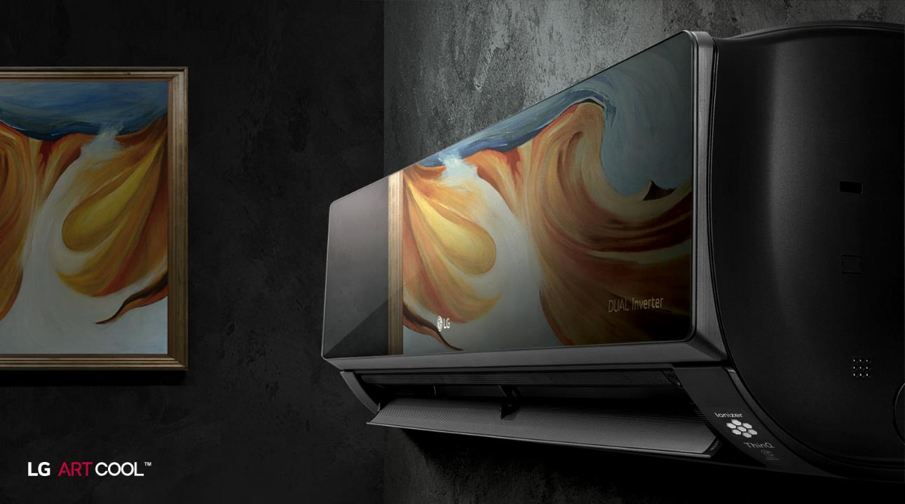





Низкий уровень шума
от 19 дБ(А)
Скрытый дисплей с мониторингом энергопотребления
Встроенный Wi-Fi
и самодиагностика
Быстрый удобный монтаж
Покрытие Gold Fin
Компрессор LG с двойным ротором
Plasmaster Ioniser+
Автоочистка

Уникальный стильный дизайн: премиальный чёрный цвет и зеркальная лицевая панель из закалённого стекла
A++/A+ — высокая сезонная энергоэффективность
Уровень шума от 19 дБ(А). Спокойный сон при работающем кондиционере
UV Nano – эффективная система очистки ультрафиолетом
Plasmaster Ionizer - запатентованная технология LG для создания мощного потока ионов с целью очистки воздуха
Управление и самодиагностика через встроенный Wi-Fi модуль
Голосовое управление через Алису
Двойные автоматические жалюзи. Контроль направления воздуха с пульта
Скрытый дисплей с мониторингом электропотребления
Инверторный компрессор LG с двойным ротором. Мощная работа с максимальной эффективностью и тихая работа без вибрации
Защитное покрытие теплообменника наружного блока GOLD FIN
Гарантия от авторизованных сервисных центров LG: 1 год гарантии + 2 года бесплатного гарантийного сервиса с заменой запчастей.
10 лет гарантии на компрессор
Уникальная система монтажа. Удобно. Быстро. Полное прижимание внутреннего блока к стене

2026-01-01 |  |  |  |  |  |  |  |  |  |  | Ваша скидка | 0%
Модель | НС-код блок | Наименование |  | Мощность, кВт |  | Уровень звукового давления ВБ | Класс энерго-эффектив-ности | Габариты блока (ДхВхГ), мм | Вес нетто, (кг) | РИЦ, руб. | Дилерская цена, руб. | Ваша спец. цена, руб.
 |  |  |  | охлаждение | нагрев
ARTCOOL Mirror
9K | НС-1606433 | AC09BK.NSJR | внутренний блок | 2,50 (0,89 - 3,70) | 3,3 (0,89 - 4,10) | 19/27/35/45 | A++/А+ | 837х308х189 | 9.9 | 92,990 | 78,897 | 78,897
 | НС-1606434 | AC09BK.UA3R | наружный блок |  |  |  |  | 717×483×230 | 26.0
12K | НС-1606436 | AC12BK.NSJR | внутренний блок | 3,5 (0,89 - 4,04) | 4,0 (0,89 - 5,10) | 19/27/35/45 | A++/А+ | 837х308х189 | 9.9 | 97,990 | 83,879 | 83,879
 | НС-1606438 | AC12BK.UA3R | наружный блок |  |  |  |  | 717×483×230 | 26.0

ProCool
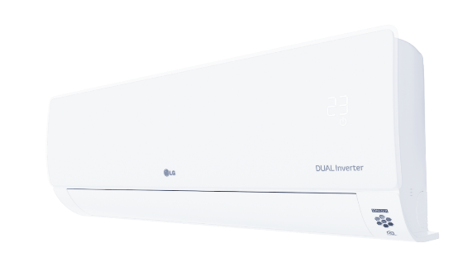





Двойной пластик -
уникальный внешний вид
Низкий уровень шума
от 19 дБ(А)
Дополнительный угольный фильтр
Скрытый дисплей с мониторингом энергопотребления
Встроенный Wi-Fi
и самодиагностика
Быстрый удобный монтаж
Покрытие Gold Fin
Компрессор LG с двойным ротором
Plasmaster Ioniser+
Автоочистка
Уникальный дизайн передней панели. Прозрачный пластик поверх белого пластика
Уровень шума от 19 дБ(А). Спокойный сон при работающем кондиционере
Plasmaster Ionizer - запатентованная технология LG для создания мощного потока ионов с целью очистки воздуха
Дополнительный угольный фильтр (для моделей 7К/9К/12К)
Управление и самодиагностика через встроенный Wi-Fi модуль
Голосовое управление через Алису
Двойные автоматические жалюзи. Контроль направления воздуха с пульта
Скрытый дисплей с мониторингом электропотребления
Инверторный компрессор LG с двойным ротором. Мощная работа с максимальной эффективностью и тихая работа без вибрации
Защитное покрытие теплообменника внешнего блока GOLD FIN
Гарантия от авторизованных сервисных центров LG: 1 год гарантии + 2 года бесплатного гарантийного сервиса с заменой запчастей.
10 лет гарантии на компрессор
Уникальная система монтажа. Удобно. Быстро. Полное прижимание внутреннего блока к стене

2026-01-01 |  |  |  |  |  |  |  |  |  |  | Ваша скидка | 0%
Модель | НС-код блок | Наименование |  | Мощность, кВт |  | Уровень звукового давления ВБ | Класс энерго-эффектив-ности | Габариты блока (ДхВхГ), мм | Вес нетто, (кг) | РИЦ, руб. | Дилерская цена, руб. | Ваша спец. цена, руб.
 |  |  |  | охлаждение | нагрев
ProCool
7K | НС-1198217 | B07TS.NSJ | внутренний блок | 2,14 (0,88-3,05) | 2,50 (0,88-4,04) | 19/28/32/36 | A/А | 837х308х189 | 8.6 | 59,990 | 48,701 | 48,701
 | НС-1198218 | B07TS.UA3 | наружный блок |  |  |  |  | 717×495×230 | 26.4
9K | НС-1198219 | B09TS.NSJ | внутренний блок | 2,70 (0,88-3,46) | 2,93 (0,88-4,04) | 19/28/36/42 | A/А | 837х308х189 | 8.6 | 64,990 | 52,768 | 52,768
 | НС-1198221 | B09TS.UA3 | наружный блок |  |  |  |  | 717×495×230 | 26.4
12K | НС-1198222 | B12TS.NSJ | внутренний блок | 3,52 (0,88-3,87) | 3,52 (0,88-4,04) | 19/28/36/42 | A/А | 837х308х189 | 8.6 | 72,990 | 59,885 | 59,885
 | НС-1198224 | B12TS.UA3 | наружный блок |  |  |  |  | 717×495×230 | 26.4
18K | НС-1198226 | B18TS.NSK | внутренний блок | 5,28 (1,08-5,36) | 5,42 (1,08-6,10) | 32/38/43/55 | A/А | 998x345x210 | 11.5 | 99,990 | 82,252 | 82,252
 | НС-1198227 | B18TS.UL2 | наружный блок |  |  |  |  | 770x545x288 | 34.2
24K | НС-1374053 | B24TS.NSKC | внутренний блок | 6,45 (1,03-7,18) | 6,45 (1,03-7,18) | 32/38/43/56 | A/B | 998x345x210 | 13.0 | 119,990 | 101,570 | 101,570
 | НС-1374054 | B24TS.U24C | наружный блок |  |  |  |  | 870x650x330 | 42.7

MegaCool



Низкий уровень шума
от 21 дБ(А)
Скрытый дисплей с мониторингом энергопотребления
Быстрый удобный монтаж
Покрытие Gold Fin
Компрессор LG с двойным ротором
Автоочистка
Умная диагностика
Комфортное распределение воздуха

Минималистичный современный дизайн
От 21 дБ(А) — низкий уровень шума
Comfort Air — комфортное распределение воздуха
Умная самодиагностика
Скрытый дисплей с мониторингом электропотребления
Активный контроль электропотребления
Инверторный компрессор LG с двойным ротором. Мощная работа с максимальной эффективностью и тихая работа без вибрации
Защитное покрытие теплообменника наружного блока GOLD FIN
Гарантия от авторизованных сервисных центров LG: 1 год гарантии + 2 года бесплатного гарантийного сервиса с заменой запчастей
10 лет гарантии на компрессор
Уникальная система монтажа. Удобно. Быстро. Полное прижимание внутреннего блока к стене

2026-01-01
Модель | НС-код блок | Наименование |  | Мощность, кВт |  | Уровень звукового давления ВБ | Класс энерго-эффектив-ности | Габариты блока (ДхВхГ), мм | Вес нетто, (кг) | РИЦ, руб. | Дилерская цена (фиксированная), руб.
 |  |  |  | охлаждение | нагрев
MegaCool
7K | НС-1606371 | P07EP2.NSAR | внутренний блок | 2,14 (0,88-3,05) | 2,50 (0,88-3,70) | 21/28/36/42 | A/А | 754×308×189 | 7.8 | 42,990 | 30,299
 | НС-1606373 | P07EP2.UA3R | наружный блок |  |  |  |  | 717×495×230 | 25.7
9K | НС-1606374 | P09EP2.NSAR | внутренний блок | 2,64 (0,88-3,25) | 2,70 (0,88-3,70) | 21/28/36/42 | A/А | 754×308×189 | 7.8 | 45,990 | 31,417
 | НС-1606375 | P09EP2.UA3R | наружный блок |  |  |  |  | 717×495×230 | 25.7
18K | НС-1606384 | P18EP1.NSK | внутренний блок | 5,28 (1,08-5,36) | 5,42 (1,08-6,10) | 32/38/43/55 | A/А | 998x345x210 | 11.4 | 79,990 | 57,139
 | НС-1606385 | P18EP1.UL2 | наружный блок |  |  |  |  | 770x545x288 | 34.0
24K | НС-1606386 | P24EP.NSKC | внутренний блок | 6,45 (1,03-7,18) | 6,45 (1,03-7,18) | 32/38/43/48 | A/B | 998x345x210 | 11.7 | 99,990 | 69,645
 | НС-1606393 | P24EP.U24C | наружный блок |  |  |  |  | 870x650x330 | 42.9

PROMULTI 2.0 (R32)
2026-01-01 |  |  |  |  |  |  |  |  |  |  |  |  | Ваша скидка | 0%
Модель | НС-код блок | Блок | Тип блока | Мощность, кВт |  | SEER | SCOP | Габариты блока (ДхВхГ), мм | Вес, кг | Диаметры труб, мм | ВБ: Кол-во (Мощность), кВт мин./макс. | РИЦ, руб. | Дилерская цена, руб. | Ваша спец. цена, руб.
 |  |  |  | охлаждение | нагрев
От A+++/A+ — выдающаяся сезонная энергоэффективность
От 2 до 5 внутренних блоков
Внутренние блоки от 2,0 до 7,0 кВт
Защитное покрытие теплообменника Black Fin
Нагрев при низких температурах - до -18°С
Инверторный двухроторный компрессор LG Twin Rotary (кроме MU5R40)
Инверторный спиральный компрессор LG Scroll Compressor (MU5R40)
Низкий уровень шума и вибраций
Режим ночной работы со сниженным уровнем шума
Длина трассы до 85 м
MU2R15 | MU2R17
MU3R19 | MU3R21 | MU4R25
MU4R27 | MU5R30 | MU5R40
Наружные блоки мульти сплит-систем (R32) |  |  |  | 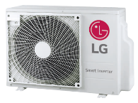 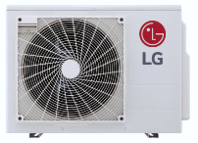 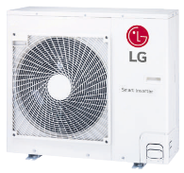

15к | НС-1705604 | MU2R15.U13 | наружный блок (на 2 внутр.) | 4,1 (0,88 - 4,72) | 4,69 (0,97 - 5,39) | 8,6/A+++ | 4,6/A++ | 770×545×288 | 32.5 | 6,35 / 9,52 | 2/2 (3,0/6,1) | 125,900 | 105,331 | 105,331
17к | НС-1705605 | MU2R17.U13 | наружный блок (на 2 внутр.) | 4,69 (0,88 - 5,39) | 5,1 (0,97 - 5,51) | 8,5/A+++ | 4,6/A++ | 770×545×288 | 32.5 | 6,35 / 9,52 | 2/2 (3,0/7,0) | 139,600 | 116,819 | 116,819
19к | НС-1705606 | MU3R19.U23 | наружный блок (на 3 внутр.) | 5,27 (1,06 - 6,33) | 6,33 (1,17 - 7,33) | 8,6/A+++ | 4,7/A++ | 870×650×330 | 44.5 | 6,35 / 9,52 | 2/3 (3,0/8,7) | 166,300 | 139,187 | 139,187
21к | НС-1705608 | MU3R21.U23 | наружный блок (на 3 внутр.) | 6,15 (1,06 - 7,33) | 7,03 (1,17 - 7,8) | 8,5/A+++ | 4,7/A++ | 870×650×330 | 44.5 | 6,35 / 9,52 | 2/3 (3,0/9,6) | 179,700 | 150,370 | 150,370
25к | НС-1705609 | MU4R25.U22 | наружный блок (на 4 внутр.) | 7,03 (1,06 - 8,50) | 8,09 (1,17 - 9,09) | 8,0/A++ | 4,4/A+ | 870×650×330 | 47 | 6,35 / 9,52 | 2/4 (3,0/11,4) | 222,200 | 185,955 | 185,955
27к | НС-1705610 | MU4R27.U42 | наружный блок (на 4 внутр.) | 7,9 (1,32 - 9,50) | 9,09 (1,47 - 10,6) | 8,0/A++ | 4,3/A+ | 950×834×330 | 63.5 | 6,35 / 9,52 | 2/4 (3,0/12,0) | 230,700 | 193,072 | 193,072
30к | НС-1705611 | MU5R30.U42 | наружный блок (на 5 внутр.) | 8,8 (1,32 - 10,6) | 10,1 (1,47 - 12,1) | 8,2/A++ | 4,3/A+ | 950×834×330 | 64.1 | 6,35 / 9,52 | 2/5 (3,0/14,0) | 248,900 | 208,322 | 208,322
40к | НС-1702401 | MU5R40.U42 | наружный блок (на 5 внутр.) | 11,2 (1,32 - 14,65) | 12,51 (1,47 - 15,97) | 7,5/A++ | 4,4/A+ | 950×834×330 | 74 | 6,35 / 9,52 | 2/5 (3,0/21,0) | 313,300 | 262,207 | 262,207
От 19 дБ(А) — низкий уровень шума
Встроенный Wi-Fi
Скрытый дисплей
Управление горизонтальными и вертикальными жалюзи с пульта ДУ
Самоочистка
Комфортная подача воздуха
В комплекте
Внутренние блоки мульти сплит-систем настенного типа серии Standard |  |  |  | 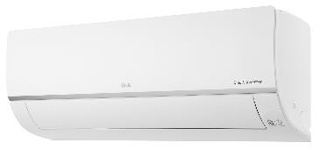

7k | НС-1199012 | PM07SP.NSJR0 | внутренний блок | 2.1 | 2,3 | - | - | 837×308×189 | 8.7 | 6,35 / 9,52 | - | 33,300 | 27,858 | 27,858
9k | НС-1199013 | PM09SP.NSJ | внутренний блок | 2,5 | 3,2 | - | - | 837×308×189 | 8.7 | 6,35 / 9,52 | - | 35,700 | 29,891 | 29,891
12k | НС-1199015 | PM12SP.NSJR0 | внутренний блок | 3.5 | 3,8 | - | - | 837×308×189 | 8.7 | 6,35 / 9,52 | - | 38,000 | 31,823 | 31,823
18k | НС-1199020 | PM18SP.NSKR0 | внутренний блок | 5,0 | 5,8 | - | - | 998×345×210 | 12.0 | 6,35 / 12,7 | - | 48,500 | 40,567 | 40,567
Регулируемый напор вентилятора (до 50 Па)
От 27 дБ(А) — низкий уровень шума
Компактные размеры – рекордная высота всего 190 мм
Встроенный дренажный насос (700 мм)
Совместим с Wi-Fi модулем (опция)
Проводной пульт в комплекте
Сделано в Южной Корее
В комплекте
Опция
Внутренние блоки мульти сплит-систем канального типа

9k | НС-1298640 | CL09R.N20 | внутренний блок | 2,5 | 3,2 | - | - | 900×190×700 | 24 | 6,35 / 9,52 | - | 79,500 | 66,594 | 66,594
12k | НС-1305287 | CL12R.N20 | внутренний блок | 3.5 | 4,0 | - | - | 900×190×700 | 24 | 6,35 / 9,52 | - | 89,800 | 75,135 | 75,135
18k | НС-1305289 | CL18R.N20 | внутренний блок | 5,0 | 5,8 | - | - | 900×190×700 | 24 | 6,35 / 12,7 | - | 91,900 | 77,168 | 77,168
 | НС-1340917 | PWLSSB21H.ENCXLEU |  | Беспроводной пульт |  |  |  |  |  |  |  | 16,900 | 14,133 | 14,133
 | НС-1275535 | PWFMDD200.ENCXLEU |  | Wi-Fi модуль |  |  |  |  |  |  |  | 10,900 | 9,151 | 9,151
Прогрессивный стильный дизайн
Уникальная мягкая подача воздуха Soft Air
Два горизонтальных жалюзи
От 19 дБ(А) — низкий уровень шума
Мощный ионизатор Plasmaster Ionizer plus
Встроенный Wi-Fi
Голосовое управление через Алису
Управление горизонтальными и вертикальными жалюзи с пульта
Скрытый дисплей
В комплекте
Soft Air
Внутренние блоки мульти сплит-систем настенного типа серии Deluxe Pro |  |  |  | 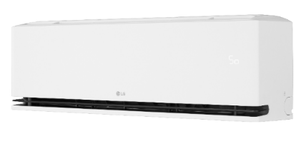

9k | НС-1697689 | H09S1D.NS1R | внутренний блок | 2,5 | 3,2 | - | - | 895×307×235 | 11.0 | 6,35 / 9,52 | - | 35,800 | 29,485 | 29,485
12k | НС-1697692 | H12S1D.NS1R | внутренний блок | 3.5 | 4,0 | - | - | 895×307×235 | 11.0 | 6,35 / 9,52 | - | 45,500 | 37,720 | 37,720
18k | НС-1697694 | H18S1D.NS1R | внутренний блок | 5,0 | 5,8 | - | - | 895×307×235 | 12.8 | 6,35 / 12,7 | - | 64,000 | 54,496 | 54,496
24k | НС-1697696 | H24S1D.NS1R | внутренний блок | 6,6 | 7,5 | - | - | 895×307×235 | 12.8 | 6,35 / 15,88 | - | 75,100 | 64,256 | 64,256
Уникальный стильный дизайн: премиальный чёрный цвет и зеркальная лицевая панель из закалённого стекла
От 19 дБ(А) — низкий уровень шума
Система очистки ультрафиолетом UV Nano
Мощный ионизатор Plasmaster Ionizer plus
Встроенный Wi-Fi
Голосовое управление через Алису
Управление горизонтальными и вертикальными жалюзи с пульта
Скрытый дисплей
В комплекте
Внутренние блоки мульти сплит-систем настенного типа серии ARTCOOL Mirror |  |  |  | 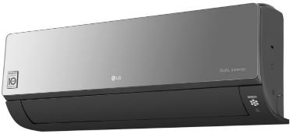

9k | НС-1606433 | AC09BK.NSJR | внутренний блок | 2,5 | 3,3 | - | - | 837×308×189 | 9.9 | 6,35 / 9,52 | - | 39,000 | 33,043 | 33,043
12k | НС-1606436 | AC12BK.NSJR | внутренний блок | 3.5 | 4,0 | - | - | 837×308×189 | 9.9 | 6,35 / 9,52 | - | 40,900 | 34,975 | 34,975
Внутренние блоки мульти сплит-систем настенного типа серии ARTCOOL Gallery |  |  |  | 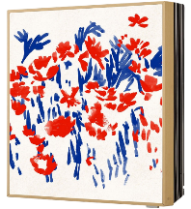

Уникальный дизайн внутреннего блока
Возможность смены изображений
Трехсторонний воздушный поток 3D
Непрямой воздушный поток
Мощный ионизатор Plasmaster Ioniser
Встроенный WiFi -модуль
Сделано в Южной Корее

В комплекте

В комплекте
Уникальный блок – идеален для жилых помещений
Компактные размеры – высота всего 166 мм
6 ступеней управления жалюзи
Встроенный дренажный насос (700 мм)
Управление и самодиагностика через Wi-Fi модуль (опция) Проводной пульт в комплекте
Сделано в Южной Корее
Опция
9k | НС-1724225 | A09GA1.NSER | внутренний блок | 2,6 | 3,7 | - | - | 652×652×158 | 16.7 | 6,35 / 9,52 | - | 79,900 | 66,899 | 66,899
12k | НС-1724226 | A12GA1.NSER | внутренний блок | 3,7 | 4,0 | - | - | 652×652×158 | 16.7 | 6,35 / 9,52 | - | 82,500 | 69,034 | 69,034
Внутренние блоки мульти сплит-систем однопоточного кассетного типа |  |  |  | 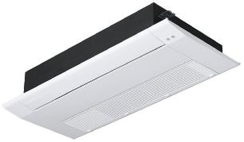

9k | НС-1423017 | MT09R.NU1 | внутренний блок | 2,6 | 2,9 | - | - | 860×132×450 | 16.1 | 6,35 / 9,52 | - | 71,600 | 59,884 | 59,884
12k | НС-1606407 | MT11R.NU1 | внутренний блок | 3.5 | 3,9 | - | - | 860×132×450 | 16.1 | 6,35 / 9,52 | - | 75,200 | 62,934 | 62,934
 | НС-1606414 | PT-UAHG0.ENCXGLO |  | Панель для однопоточной кассеты |  |  |  |  |  |  |  | 21,000 | 17,589 | 17,589
 | НС-1340917 | PWLSSB21H.ENCXLEU |  | Беспроводной пульт |  |  |  |  |  |  |  | 16,900 | 14,133 | 14,133
 | НС-1275535 | PWFMDD200.ENCXLEU |  | Wi-Fi модуль |  |  |  |  |  |  |  | 10,900 | 9,151 | 9,151

